关系图
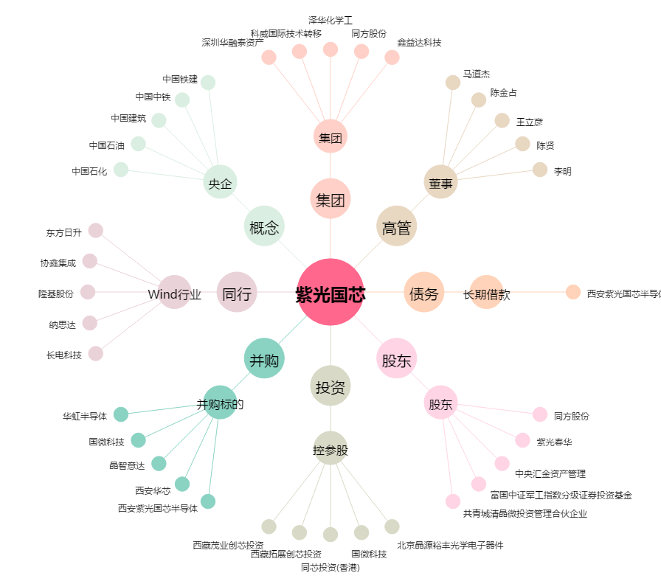
紫光国芯[002049.SZ] - 关系概览图

